Sheet1
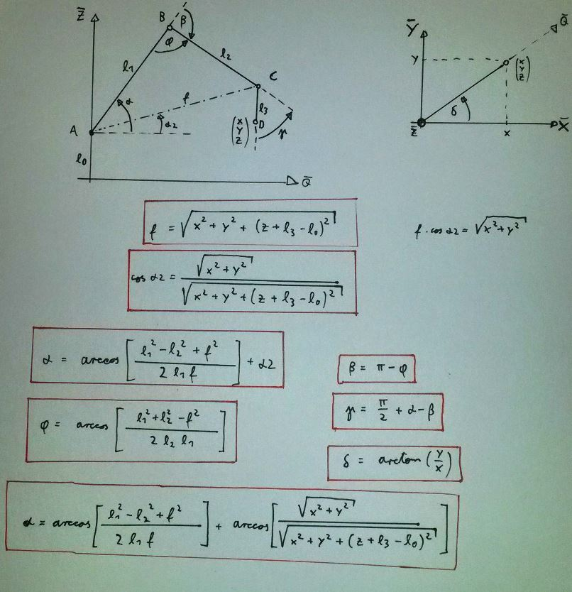
Koordinateneingabe:
x (mm): | 300
y (mm): | 0
z (mm): | 30

Armparameter:
l0 (mm): | 100
l1 (mm): | 200
l2 (mm): | 200
l3 (mm): | 100

Berechnete Winkel: |  | Berechnete Winkel:
alpha (°): | 46.795139368 | alpha (rad): | 0.81672925591
beta (°): | 82.169092462 | beta (rad): | 1.4341212068
gamma (°): | 54.626046907 | gamma (rad): | 0.95340437587
* sign(z-l0+l3)
delta (°): | 0 | delta (rad): | 0

f (mm): | 301.49626863
alpha2 (°): | 5.7105931375
phi (°): | 97.830907538

Armvisualisierung entlang Q
Q (mm) | z (mm)
0 | 0
0 | 100
136.92178896 | 245.78211038
300 | 130
300 | 30

Armvisualisierung in x-y
x (mm) | y (mm)
0 | 0
136.92178896 | 0
300 | 0

